Caso 2
Caso 2
Extraido y adaptado de:
www.temporaexcel.blogspot.com
www.temporaconsultores.blogspot.com
info@temporaconsultores.com

 | Clientes | Nº de clientes | Lista desplegable
 | Cliente 1 | 10 | Cliente 5
 | Cliente 2
Cuenta el número de clientes que hay en toda la columna, restándole 1
(el título)
 | Cliente 3
 | Cliente 4
 | Cliente 5
 | Cliente 6
 | Cliente 7
 | Cliente 8
 | Cliente 9
La lista desplegable siempre muestra todos los clientes que hay, aunque disminuya o aumente la cantidad. Podemos ver abajo la configuración de la lista desplegable que obtenemos si, teniendo seleccionada la lista, hacemos click en "Validación de datos", dentro de la ficha "Datos".
 | Cliente 10

Se pueden insertar más clientes o eliminarlos

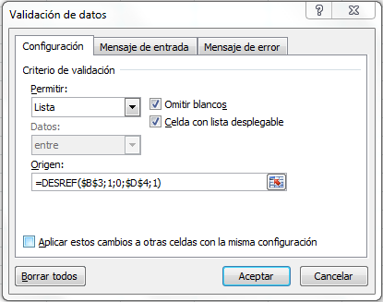

Caso 3
Caso 3
Extraido y adaptado de:
http://excellentias.com/2010/07/funcion-excel-desref/
 | DESREF(A4;BUSCARV(B5;C6:D8;2;FALSO);4)
22 | Mañana | Turno | Codigo | Personal
 |  | Mañana | 2 | 22
 |  | Tarde | 3 | 24
 |  | Noche | 4 | 12
Tal como se aprecia la celda (ref) es A4 ,sin embargo el argumento Fila en este caso se reemplaza por la función BUSCARV que a su vez genera una referencia dinámica la cual esta asociada a una lista de validación lo que nos da un resultado referenciado a los datos de la columna "Personal".

Caso 4
Caso 4
Extraido y adaptado de:
http://excellentias.com/2010/07/funcion-excel-desref/

Aquí inserta la Función
 | Febrero | Mes | Codigo | Ventas
 |  | Febrero | 2 | 1150
 |  | Marzo | 3 | 2360
 |  | Abril | 4 | 3500

En la celda B5 tenemos una lista de validación con la cual vamos a reemplazar el argumento "Fila" de la función DESREF, nuestra celda de partida va a ser A4, el valor que se desea obtener es las ventas de acuerdo al mes seleccionado en la lista de validación.

